排程结果展示
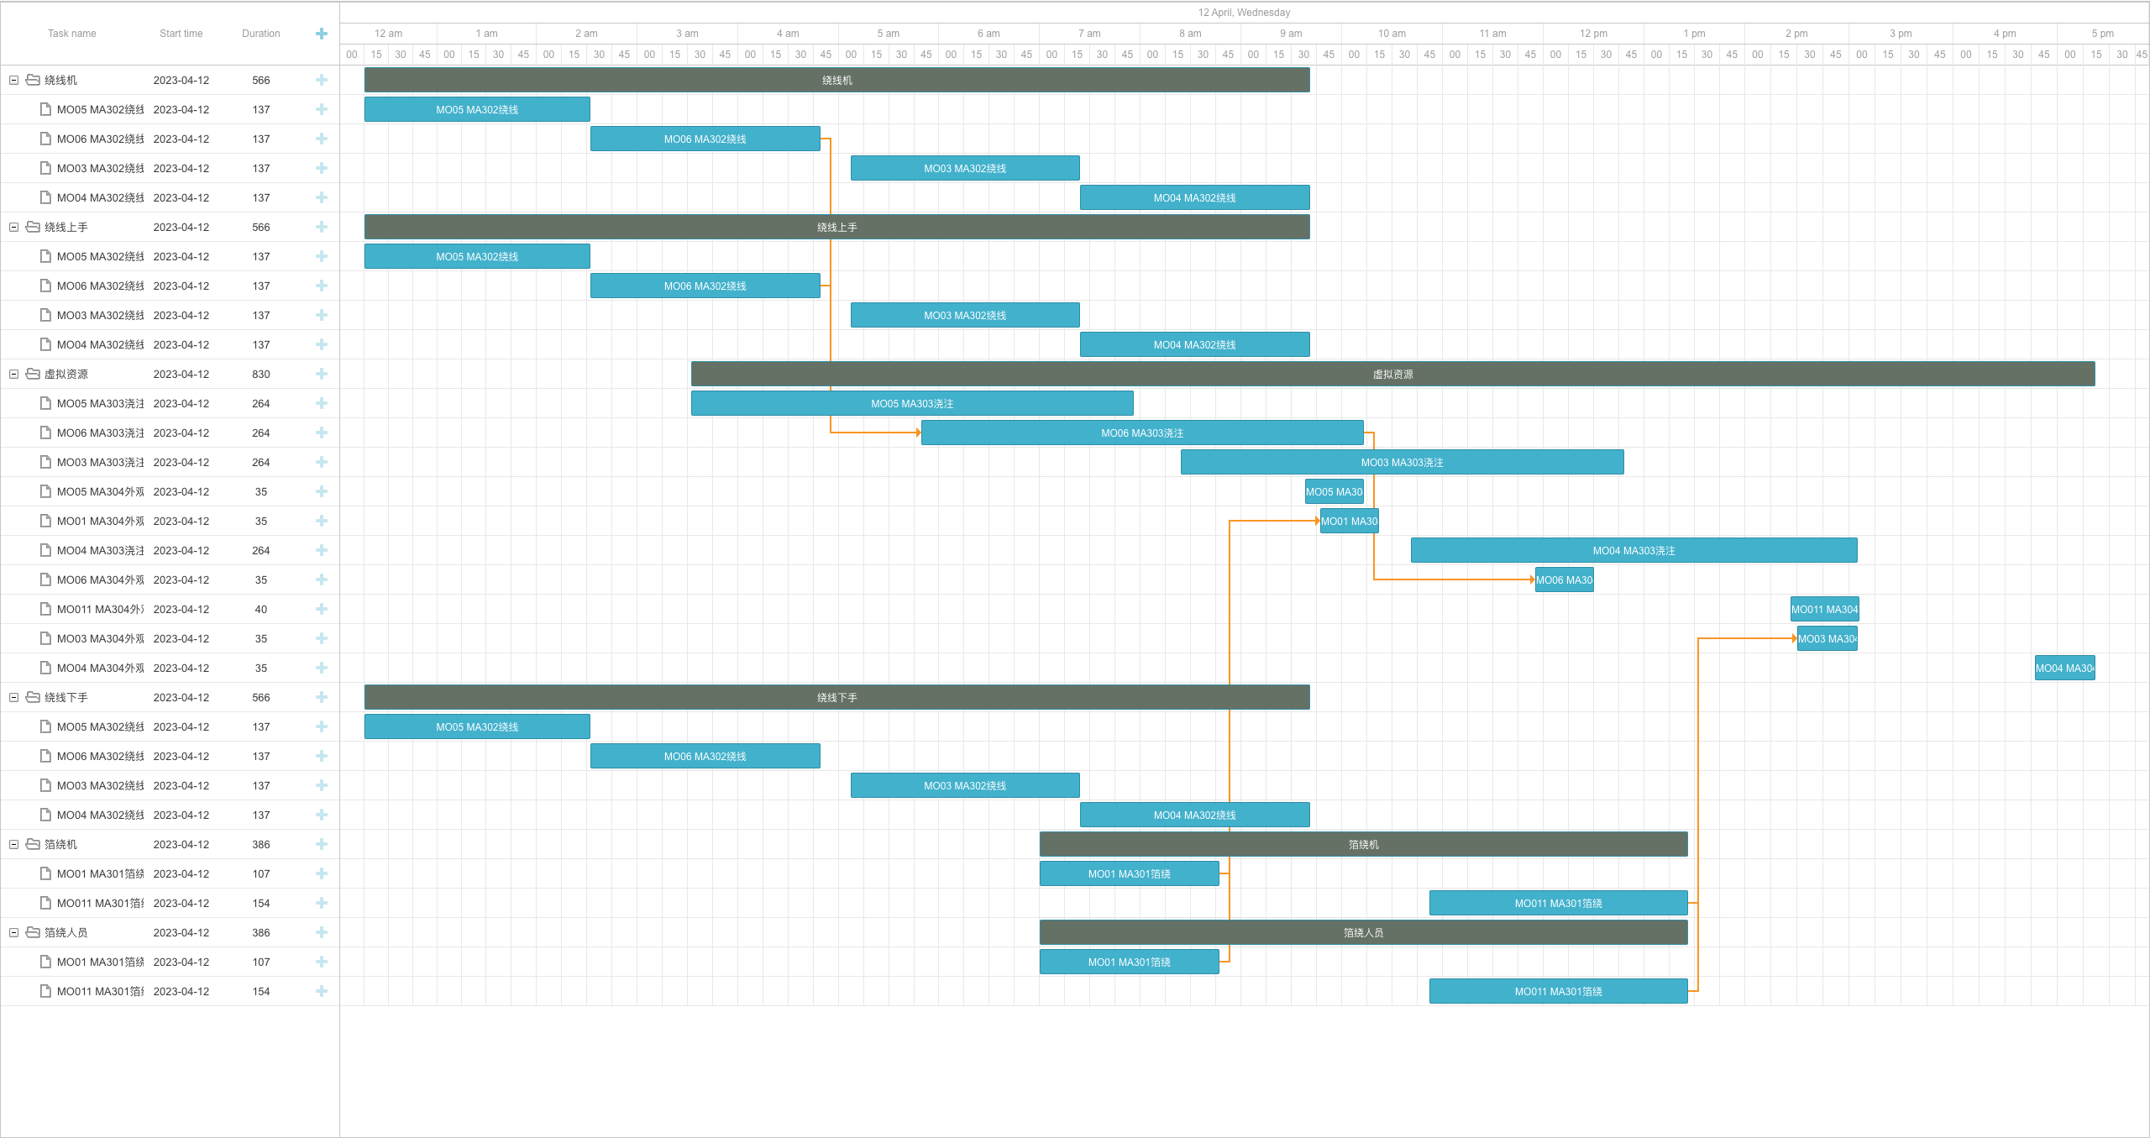
锁排程：工单MO05的开始时间固定
资源抢夺： 绕线机数量为1，导致其他工单MO06/MO03/MO04开始时间延后
换型时间： 工单MO06绕线结束后，工单MO03的绕线没有立马开始
换型时间优化结果：对于需要绕线机的工序顺序为MO05/MO06/MO03/MO01，因为这样可以保证换型时间最低
前置工序约束：工序任务必须等前置工序结束后才能开始，例如不同工单的浇注工序必须在绕线工序后
前置工序静置时间：如果存在静置时间，那么工序任务必须在前置工序作业完成后，再等待一段时间才能开始，例如不同工单的浇注工序必须在绕线工序后
工序资源组约束： 一个工工序对多个资源的同时占用，如工序任务为MA302绕线的将同时占用3种资源
班次时间约束：有班次的资源必须要班次开始时才能加工工序，如箔绕人员的班次开工时间就是工单MO01的开始时间
前置工单约束：工单必须在前置工单结束后才能开始，如 工单MO011 必须在工单MO01所有工序完成后才能开始

